디펜스시스템
디펜스 시스템

1. 디펜스 시스템 개요
 | 디펜스 시스템은 유저가 진행해야할 목표를 가지고있다.
 | 디펜스 시스템을 클리어한 유저는 아이템 제작에 필요한 재료들과 재화들을 얻을 수 있다.
 | 얻은 재료는 인벤토리 시스템에 저장되고 제작시스템 에 이용된다. | 제작시스템
 | 얻은 재화는 아이템을 제작 시 사용하며, 유저의 능력치를 업그레이드 할 때도 사용한다. | 능력치시스템

 | 1.1 디펜스 시스템 인지요소
 | 1.2 몬스터의 생성 및 행동
 | 1.3 지휘관의 생성 및 행동
 | 1.4 방어벽의 생성 및 행동

2. 인지요소

 | 이름 | 영문명 | 설명
 | 지휘관 | Commander | 유저의 메인 캐릭터
 | 영웅 | Hero | 유저의 서브 캐릭터
 | 몬스터 | Monster | 유저가 모두 처치해야 하는 적 캐릭터
 | 방어벽 | Baricade | 유저가 지켜야 하는 구조물

3. 몬스터의 생성 및 행동

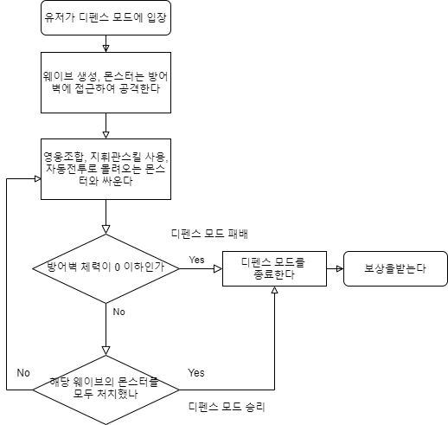
 | 3.1 몬스터들은 게임 시작 3초 후 생성된다.
 | 3.2 생성되는 몬스터의 숫자와 종류는 스테이지의 난이도에 따라 결정된다
 | 3.3 몬스터가 생성되면 방어벽을 향해 전진한다.
 | 3.4 몬스터가 방어벽에 도달하면 공격을 시작한다
 | 3.5 몬스터가 죽으면 사망애니메이션을 출력하고, 생존자에게 은화를 보상한다

4. 지휘관 생성 및 행동

 | 4.1인게임 스테이지 시작과 동시에 생성된다.
 | 4.2 지휘관은 지정된 위치에 생성된다.
 | 4.3 지휘관은 사거리 범위에 몬스터가 들어오면 자동으로 공격한다.
 | 4.4 지휘관은 영웅 타워들을 관리할 수 있는 기본 패시브를 가지고 있다.
 | 4.5 지휘관은 스킬을 사용 할 수 있다.

5. 방어벽(생명력) 생성 및 행동

 | 5.1 방어벽은 인게임 시작과 동시에 지정된 위치에 생성된다.
 | 5.2 방어벽은 생명력을 가지고 있다.
 | 5.3 방어벽은 몬스터들의 공격에 의해서만 피해를 입는다.
 | 5.4 방어벽의 몬스터들의 공격에 의해 생명력이 0 이 되면, 게임에 패배한다.
 | 5.5 방어벽은 피해를 입으면 (깜빡이는)애니메이션을 실행한다.

6. 영웅타워 생성 및 행동

 | 6.1 영웅 타워는 인게임 시작시 4명이 무작위로 지정된 위치에 생성된다.
 | 6.2 영웅 타워는 공격력과, 공격속도, 고유 스킬을 보유하고 있다.
 | 6.3 게이지가 모두 차면, 고유 스킬을 사용해 몬스터들을 저지한다.
 | 6.4 영웅 타워들은 레벨을 가지고 있다.
 | 6.5 동일한 영웅 타워를 2개 합쳤을 시 다음 레벨로 진화 가능하다.

던전시스템
던전 시스템

1. 던전 시스템 개요
 | 던전 시스템은 던전의 생성, 유지, 소멸을 전반적으로 관리하는 시스템이다.
 | 던전을 플레이한 유저는 제작 재료를 보상으로 얻을 수 있으며, 제작재료는 제작 시스템에 이용된다.
 | 제작시스템

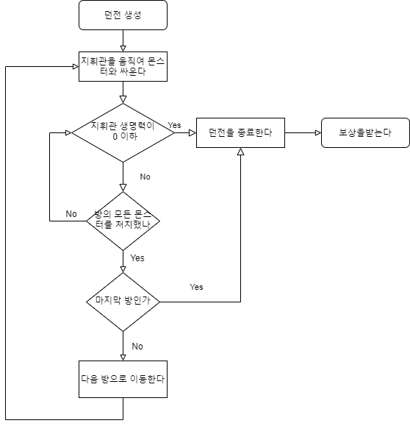
 | 1.1 던전 시스템 인지요소
 | 1.2 던전의 생성
 | 1.3 방의 생성
 | 1.4 장애물의 생성

2. 인지요소

 | 인지요소 | 영문명 | 설명
 | 던전 | Dungeon | 제작 재료를 얻기 위한 게임의 그라운드
 | 방 | Room | 던전의 하위 구성요소
 | 몬스터 | Monster | 유저가 처치해야 하는 적
 | 장애물 | Obstacle | 유저의 이동을 방해하는 요소
 | 지휘관 | Commander | 유저가 사용하는 메인 캐릭터

3.던전의 생성

 | 3.1 던전은 유저가 입장할 때 생성된다
 | 3.2 던전은 숫자가 정해진 방들로 이루어져 있다.
 | 3.3 던전의 모든 방을 클리어 하면 나갈 수 있다.
 | 3.4 또는 던전에서 지휘관이 사망하면 나갈 수 있다.
 | 3.5 던전에서 처치한 몬스터에 따라 보상이 주어진다.

4. 방의 생성

 | 4.1 방의 갯수는 던전이 생길 때 결정된다.
 | 4.2 방에 배치되는 몬스터와 장애물은 데이터에 의해 결정된다
 | 4.3 방의 모든 몬스터를 처치하면 다음 방으로 가는 입구가 열린다

5. 장애물의 생성

 | 5.1 장애물은 벽과 함정이 있다
 | 5.2 벽은 몬스터와 지휘관이 지나갈 수 없는 곳이다.
 | 5.3 함정은 지휘관이 지나가면 지휘관의 체력이 감소하는 곳이다
 | 5.4 장애물은 방의 종류에 따라 미리 결정되어 있다

5. 몬스터의 생성 및 행동

 | 5.1 몬스터는 방에 정해진 숫자, 위치에 생성된다
 | 5.2 몬스터는 생성되면 일정 사거리에서 지휘관 캐릭터를 검색한다
 | 5.3 몬스터가 지휘관 캐릭터를 찾으면 정해진 속도로 공격을 시도한다.
 | 5.4 몬스터는 피격 가능하며 체력이 0 이하가 되면 사라진다

6. 지휘관의 생성 및 행동

 | 6.1 지휘관은 던전이 시작되면 1명 생성된다.
 | 6.2 지휘관은 방의 정해진 위치에 생성된다.
 | 6.3 지휘관은 유저가 가상패드를 이용해 움직일 수 있다.
 | 6.4 지휘관은 움직임을 멈추면 가장 가까운 몬스터를 찾아서 원거리 공격한다
 | 6.5 지휘관의 체력이 0 이하가 되면 사망한다.

